Tabela Dinamica
Quantidade de Produtos
Produtos | Soma de Quantidade | Lado direito do mouse para adicionar o gráfico em outra tabela
Bermuda | 40
Bolsa | 1
Boné | 11
Calça | 19
Camiseta Lisa | 28
Cinto | 21
Jaqueta | 4
Óculos | 3
Tênis | 3
Vestido | 2
Total Geral | 132

Contagem Produtos
Meus Números

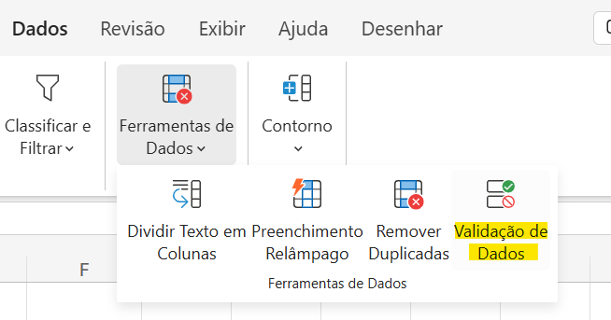
 | Todos os Produtos |  |  |  | Tênis |  |  | -->
 | Contagem de Produtos (Nome) | Contagem de Produtos (Quantidade) | Soma Qtd. Estoque | Média de Qtd. Estoque | Contagem de Produtos | Soma Qtd. Estoque_SE | Média Qtd. Estoque_SE
 | 20 | 19 | 123 | 6.4736842105 | 3 | 5 | 1.6666666667

Em Tabelas | =CONT.VALORES(Tabela1[Produtos])'
Sem Tabelas | =CONT.VALORES(Produtos!E4:E23)'

Dashboard
Total de Produtos | Produtos Vendidos |  | Total de Vendas
32 | 68 |  | R$ 8,529.20

Vendas Mensais
 | Faturamento | Qtd.
Jan | R$ 2,177.60 | 14
Fev | R$ 1,559.40 | 6
Mar | R$ 931.70 | 13
Abr | R$ 2,650.20 | 28
Mai | R$ 1,210.30 | 7

 | Qtd. Vendida | Total Vendido
João | 9 | R$ 1,819.00
Clara | 15 | R$ 3,770.00
Sarah | 8 | R$ 2,940.20
Vendas por Categoria |  | Ranking Vendedores
 | Acessórios
 | 6.56%
 | 93.44%
 | Calçados
 | 18.99%
 | 81.01%
 | Vestuário
 | 74.45%
 | 25.55%

7%
19%
74%

